Sheet1
模块 | 功能 模块 | 进度 |  | 备注 | 开发计划表
 |  |  |  |  | 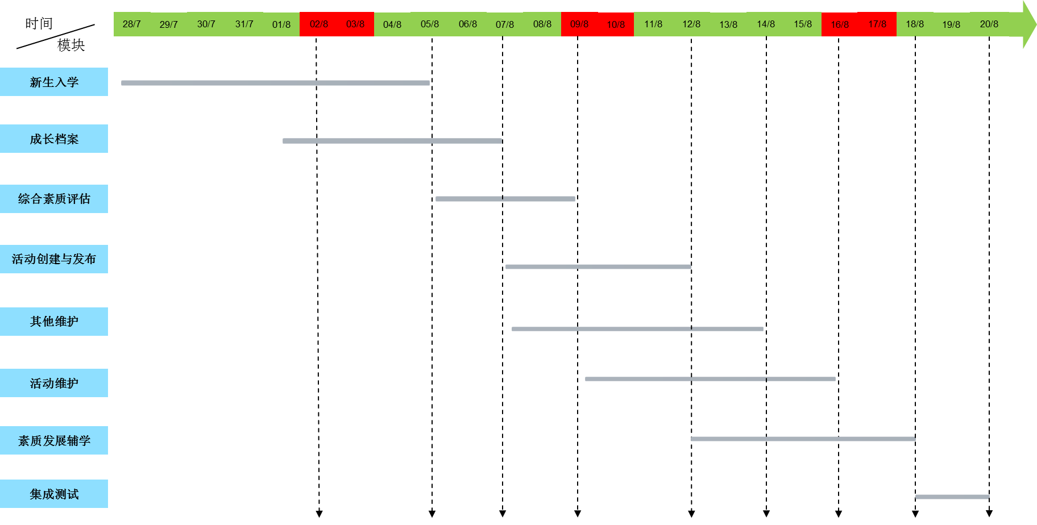
新生入学 |  |  |  | 以下时间可能为并行时间
 |  |  |  | 页面重新搭建,预计需要完成时间：7天

 |  | 10% | 30%

成长档案 | 我的成长档案，学生 | 40% |  | 页面需要重新搭建，预计需要完成时间：7天

 | 辅导员查看 | 0

 | 院长审查 | 0

 | 校级查看 | 40%

综合素质评估 | 评估细则 | 100%

 | 宣讲方案 | 100%

活动创建与发布
 | 导出活动 | 10% | 50%

 | 历史库维护 | 100%

 | 审批活动 | 100%

 | 发布活动 | 100%

 | 撤销活动 | 100%

 | 提交活动 | 100%

 | 修改与创建 | 100%

其他维护 | 用户帐号权限维护 | 100%

 | 通知公告维护 | 100%
 |  |  |  | 页面需要重新搭建，预计需要完成时间：2天
 | 用户登录记录

 | 访问统计

 | 友情链接维护 | 100%

 | logo维护 | 100%

活动维护 | 学年活动维护 | 100%

 | 周活动维护 | 100%

 | 活动审批 | 100%

 | 活动类型维护 | 100%

 | 活动数据维护 | 100%

素质发展辅学 | 周活动 | 20% | 40% | 页面需要重新搭建，预计需要完成时间：4天

 | 年活动 | 20% | 40%

集成测试

注： | 代表7月28日-8月1日以及在此之前完成的情况

 | 代表8月4日-8月8日完成的情况

